Hoja1
Tienda | 1er Trim | 2do Trim | 3er Trim | 4to Trim
Tienda 1 | $5,000.00 | $9,000.00 | $3,000.00 | $5,000.00 | Para añadir más series de datos, a un gráfico con datos ya existente, debe hacer click sobre el gráfico en cuestión y, posteriormente, navegar sobre la barra de menus para seleccionar la pestaña emergente que se llama: "Diseño de gráfico"; luego, seleccionará la opción "Seleccionar datos". Su icono se ve así:
Tienda 2 | $3,000.00 | $10,000.00 | $2,000.00 | $9,000.00
Tienda 3 | $1,000.00 | $3,000.00 | $8,000.00 | $1,000.00
Tienda 4 | $2,000.00 | $2,500.00 | $9,000.00 | $15,000.00
Tienda 5 | $6,000.00 | $10,000.00 | $4,000.00 | $12,000.00

Si desea también puede intercambiar la información entre filas y columnas que está siendo representada visualmente por medio de gráficos. Al lado de la opción "Seleccionar datos", también dentro de la pestaña emergente "Diseño de gráfico", está la opción "Cambiar fila/columna"... Haga click ahí y listo! Recuerde, lo primero que debe hacer para ver todas estas opciones disponibles es hacer click sobre el gráfico ya elaborado. |  |  |  |  |  | Estando ahí, verá un recuadro de opciones. Enfoquese en lo siguiente:

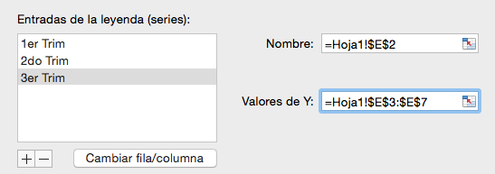

 |  |  |  |  | Paso a paso, para insertar una nueva serie de datos (idealmente de la misma tabla), debe hacer click primero sobre el botón de más (+). Luego, en el formulario de Nombre, selecciona el encabezado o etiqueta de título de la columna con datos que desea agregar al gráfico, en este caso sería a 3er Trim (ya se agregó). Por último, en el formulario de Valores de Y debe seleccionar el rango de datos de su interés que desee agregar al gráfico, en nuestro caso puntual le interesaría agregar el rango de datos correspondiente a la columna 3er Trim (lo cual ya se hizo también). Por último, haga click en Aceptar. Ponga en práctica esta explicación con la columna 4to Trim.

 |  |  |  |  | La serie de datos dentro del gráfico también se puede ocultar sin necesidad de suprimirlos

